Portada Ficha Regional
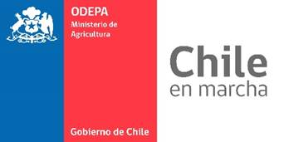

 |  | Ficha
 |  | Nacional
 |  | Información nacional 2019

 |  |  | Actualización junio de 2019

TABLA DE CONTENIDO

Ficha Nacional |  |  |  | Página
 | Economía Nacional |  |  | 3-5
 | Aspectos Demográficos |  |  | 6
 | Perfil de los productores |  |  | 6
 | Información Anual por Rubro |  |  | 7-17
 | Uso del suelo: Censo 2007 |  |  | 18
 | Pobreza |  |  | 19

 |  |  | Liliana Yáñez Barrios

 |  |  | Publicación de la Oficina de Estudios y Políticas Agrarias (Odepa)
 |  |  | del Ministerio de Agricultura, Gobierno de Chile

 |  |  | Directora y Representante Legal
 |  |  | María Emilia Undurraga Marimón

 |  |  | Se puede reproducir total o parcialmente citando la fuente

Teatinos 40, piso 8. Santiago, Chile
Teléfono :(56- 2) 3973000
Fax :(56- 2) 3973111
www.odepa.gob.cl

